機能概要
機能概要 |  |  |  |  | システム名 |  |  | 在庫管理システム |  | 作成者 | dotlife | 作成日 | 2024-10-01
 |  |  |  |  | 業務分類 |  |  | Admin
 |  |  |  |  | 機能 |  |  | 認証 |  | 更新者 |  | 更新日
 |  |  |  |  | 機能ID |  |  | IT01F001
入出力関連図 |  |  |  |  |  |  |  |  | 機能概要 |  |  |  |  | 変更履歴
 |  |  |  |  |  |  |  |  | 在庫管理システムは、管理者用のシステムです。
 |  |  |  |  |  |  |  |  | ログイン画面から認証を行わないと、他の画面は使用できません。
 |  |  |  |  |  |  |  |  | 本ログイン画面から認証を行います。
管理者情報
テーブル

ログイン画面

項番 | テーブル / ファイル名 | 区分 | C | R | U | D | 共通機能
1 | 管理者情報テーブル | DB | - | ◯ | - | -

画面イメージ
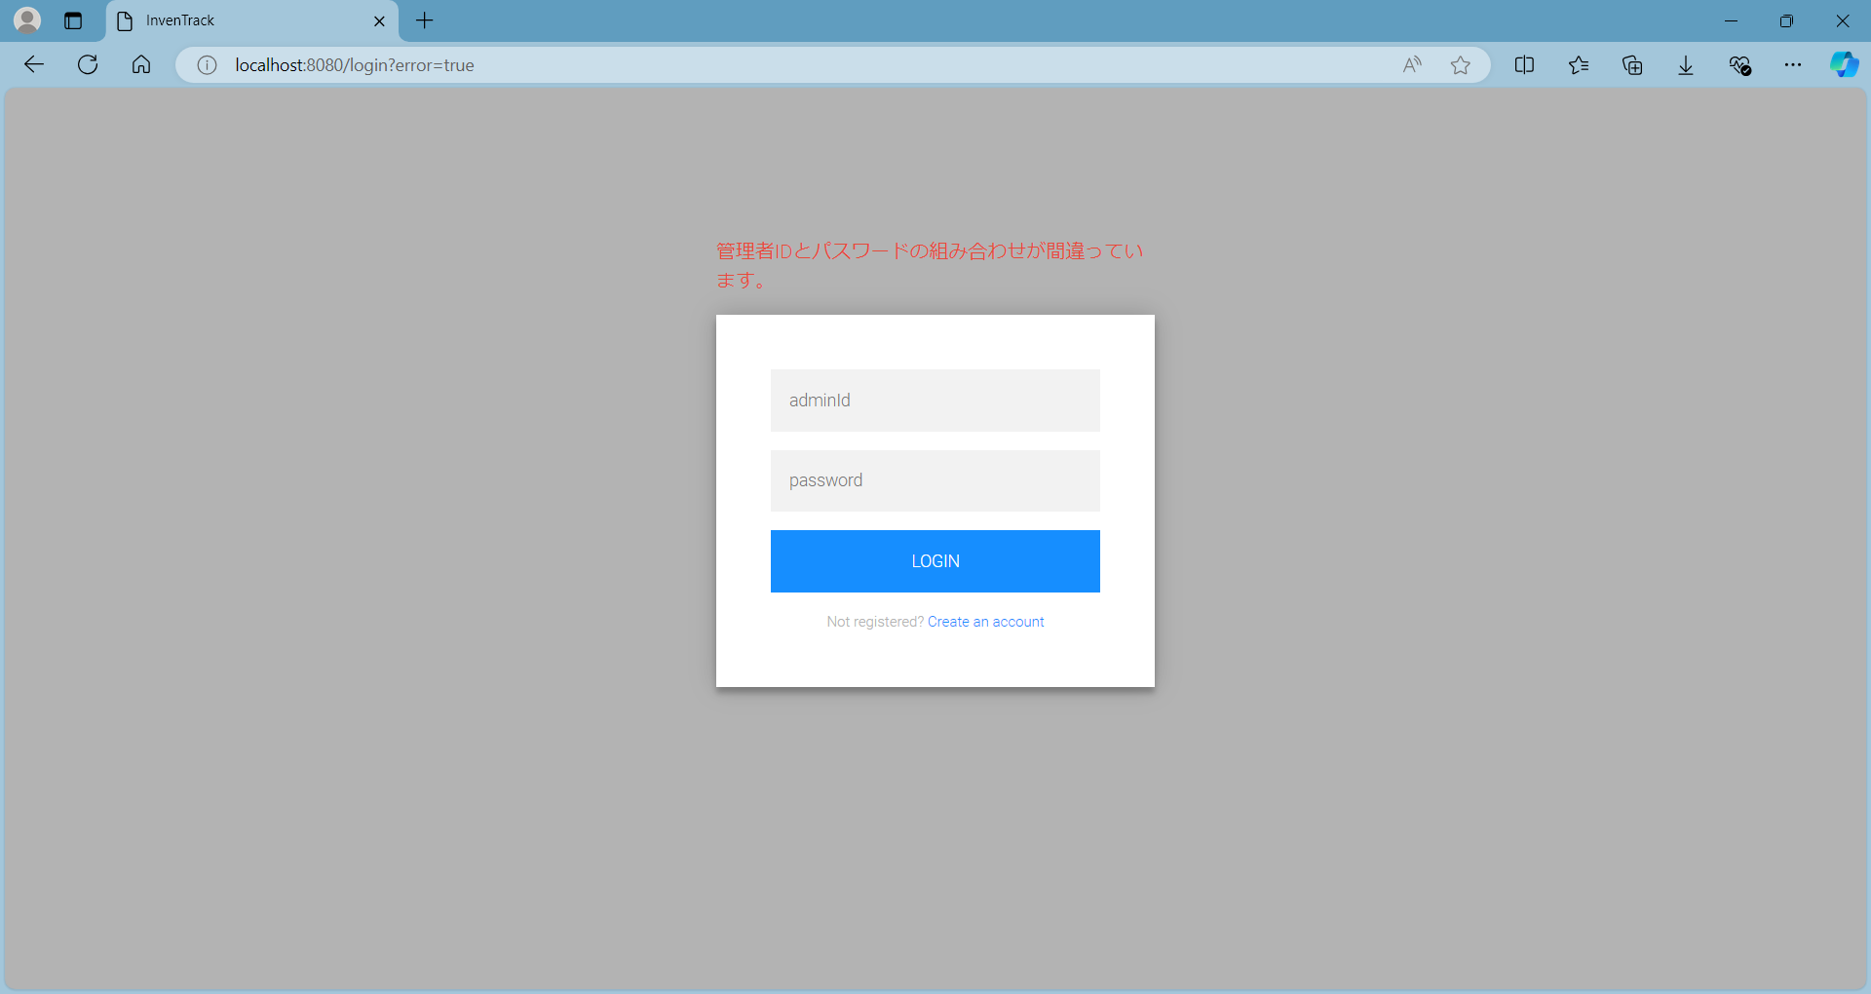
画面イメージ |  |  |  |  | システム名 | 在庫管理システム | 作成者 | dotlife | 作成日 | 2024-10-01
 |  |  |  |  | 業務分類 | Admin
 |  |  |  |  | 機能 | 分類情報管理 | 更新者 | 溝口 | 更新日 | 2024-11-18
 |  |  |  |  | 機能ID | IT01F001
画面ID |  | IT01W001 | 画面名 | ログイン
画面イメージ |  |  |  |  |  |  |  |  |  |  | 変更履歴

 | 初期表示で、ログイン画面を以下の通り出力する。
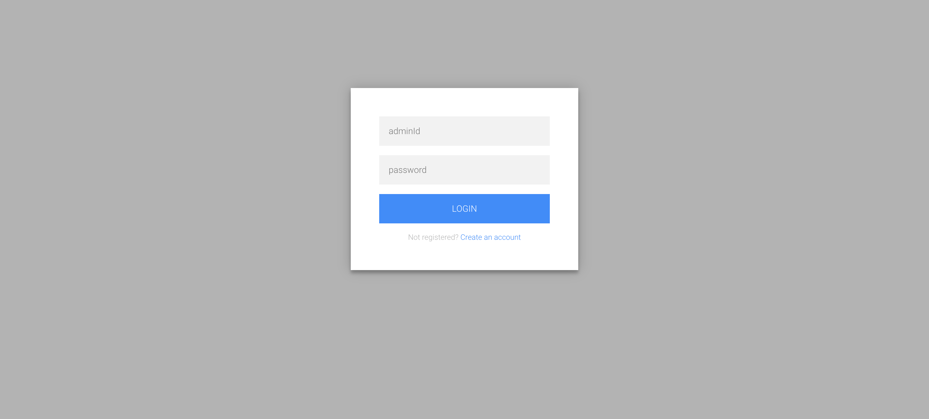

 | 管理者IDとパスワードの組み合わせがDBに存在しない文字列が入力された状態で「LOGIN」ボタンが押下された場合、エラーメッセージを出力する。

【補足】認証フロー
【補足】認証フロー |  |  |  | システム名 |  | 在庫管理システム | 作成者 | dotlife | 作成日 | 2024-10-01
 |  |  |  | 業務分類 |  | Admin
 |  |  |  | 機能 |  | 認証 | 更新者 |  | 更新日
 |  |  |  | 機能ID |  | IT01F001

 | <Spring MVC 処理フロー>

 |  |  |  |  | Spring MVC
 |  |  | Filters
Handler Interceptors

DispatcherServlet
Controller
 |  | Request

 |  | Response

 | <Spring Security 認証フロー>
spring-security-core

Servlet Filter
<interface>
Authentication
Manager
<interface>
Authentication
Provider
spring-security-core

<interface>
SecurityFilterChain
HttpFirewall
実際の認証処理
Provider
Manager
Dao
Authentication
Provider
SecurityFilter 1

ログイン画面
FilterChainProxy
SecurityFilterChain
<interface>
UserDetails
<interface>
UserDetails
Service

SecurityFilter N
ユーザー情報
ユーザー情報取得
MyUserDetails
UserDetails
ServiceImpl

Dispatcher
Servlet
Handler
Interceptors
AdminInfo

Controller

